다이얼로그
다이얼로그

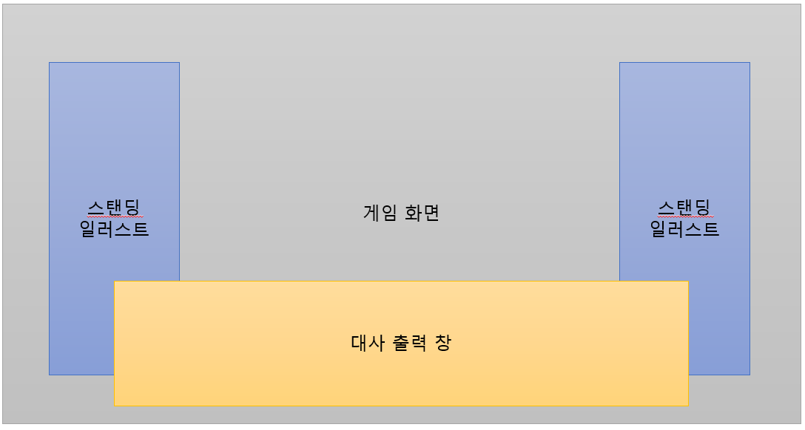
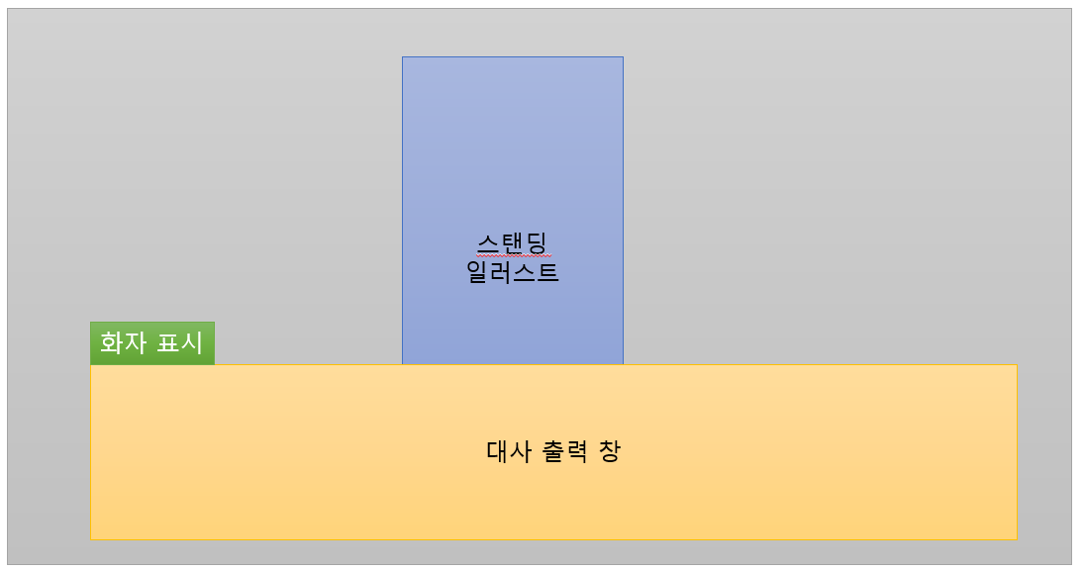
정의
다이얼로그는 우측 그림과 같이 출력되는 대화의 집합을 의미하며,
화자, 출력될 스탠딩 일러스트, 화면 연출, 효과음 등 해당 대사가
출력될 때 일어날 변경 사항에 대한 정보를 함께 가지고 있어야
한다.

 |  |  |  |  | (출력 예시 1) | (출력 예시 2)

구성
 | 구분자 | 자료형 | 비고
아이디 | ID | int | 구분에 필요한 ID
대화 | Text | String | 출력될 주 텍스트
화자 | Speaker | String | 말하는 사람을 뜻하는 텍스트
스탠딩 일러스트(좌) | StandImage_L | String | 좌측에 출력할 스탠딩 일러스트의 ID
스탠딩 일러스트(중) | StandImage_M | String | 중앙에 출력할 스탠딩 일러스트의 ID
스탠딩 일러스트(우) | StandImage_R | String | 우측에 출력할 스탠딩 일러스트의 ID
배경 이미지 | BGI | String | 배경에 출력할 이미지의 ID
이미지 | Image | String | 배경 위, 스탠딩 일러스트 아래에 출력되는 이미지의 ID
옵션 | Option | String | 이미지를 어떻게 표시하거나 조작할지 나타내는 옵션값
오프셋(X축) | Offset_X | int | 이미지가 출력될 좌표의 x값
오프셋(Y축) | Offset_Y | int | 이미지가 출력될 좌표의 y값
페이드 | Fade | float | 페이드 여부.
출력 속도 (글자 수) | Speed_Char | int | 텍스트가 출력될 속도. 매 출력 시, 한 번에 x자씩 표기한다.
출력 속도 (간격) | Speed_Time | float | 텍스트가 출력될 속도. 매 x초마다 글자를 출력한다.
스킵 가능 여부 | Skippable | bool | 스킵 가능 여부. True라면 텍스트 출력 도중 버튼이 아닌 공간을 클릭하였을 때, 남은 텍스트가 모두 출력된다.
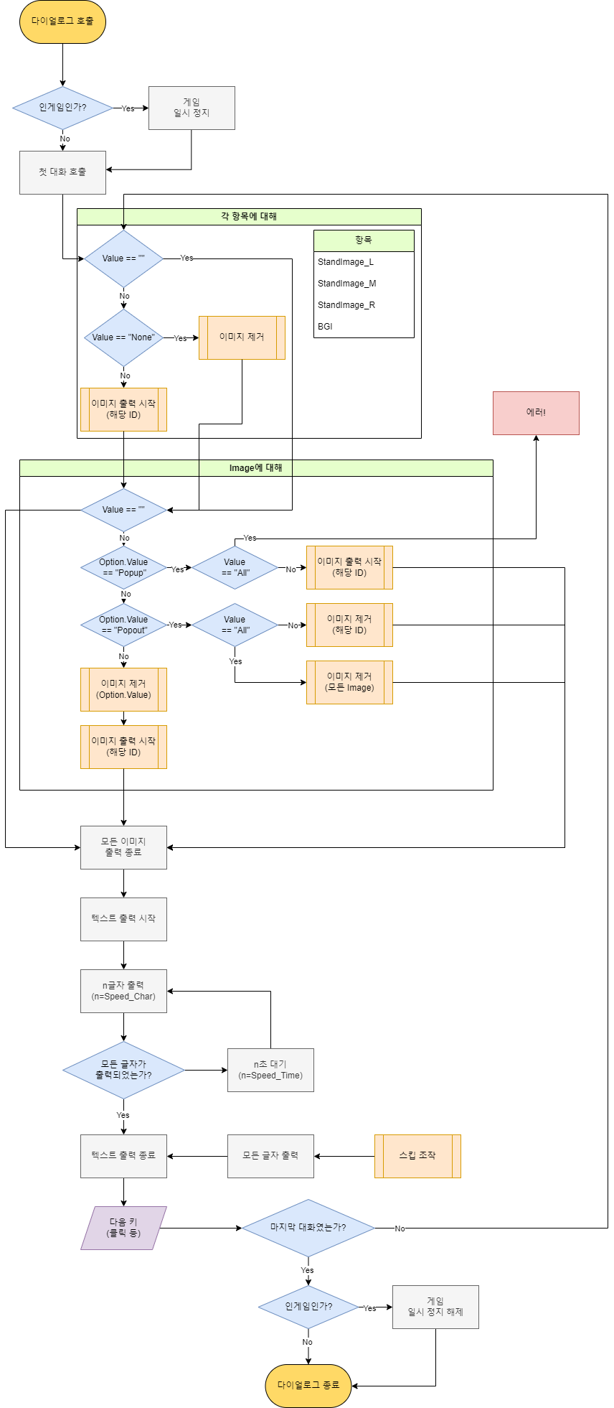

세부 구성

대화 | 화자 | 출력 속도 (글자 수) | 출력 속도 (간격) | 스킵 가능 여부
대화는 대사 출력 창에 표시될 텍스트다.
대화가 출력되기 시작하면, 매 출력 간격마다 정해진 글자 수를 출력한다.
스킵 가능하며 텍스트 출력 도중에 스킵 조작을 하였다면, 즉시 모든 글자를 출력한다.
이때, 화자 값이 ""이 아닐 경우(비워 두지 않을 경우) 화자 표시란이 표시되며, 화자 값의 String을 출력한다.
이렇게 모든 글자가 출력되면 플레이어가 조작할 때까지 화면이 유지되고, 대화를 넘기면 다음 대화가 출력되거나 다이얼로그가 종료된다.
매번 글자가 출력될 때마다 효과음이 출력될 수 있어야 한다.

스탠딩 일러스트(좌) | 스탠딩 일러스트(중) | 스탠딩 일러스트(우) | 배경 이미지
각각 해당하는 위치에 출력할 이미지의 ID를 나타낸다.
이미 해당 위치에 출력 중인 이미지가 있었을 경우, 원래 이미지를 사라지게 한 후 출력한다.
""일 경우(비워 둘 경우) 이전 일러스트를 계속 표기하고, "None"일 경우 사라지게 만든다.

이미지 | 옵션 | 오프셋(X축) | 오프셋(Y축)
스탠딩과 배경 사이 레이어에 위치하며 동시에 둘 이상 표시해 둘 수 있는 이미지의 출력을 다루는 값들이다.
이미지는 지우기 전까지 계속 표시한다.

이미지 값이 ""일 경우(비워 둘 경우), 나머지 값을 무시하고 아무것도 하지 않는다.
이미지 값이 ""이 아닐 경우, 옵션 값이 Popup이라면 이미지를 등장시키고, "Popout"이라면 지운다.
이미지 값이 "All"이고 옵션 값이 "Popout"이면 모두 지운다.
"Popup"도 "Popout"도 아니라면, 옵션 값에 해당하는 ID의 이미지를 지우면서 등장한다.

이미지는 기준 좌표로부터 오프셋만큼 떨어진 곳에 출력한다.

페이드
다이얼로그에서 다루는 모든 이미지 변화의 속도를 다루는 값이다.
이 값이 ""이 아니며(비워 두지 않았으며) 0 초과 값을 적었을 경우,
새롭게 띄우거나 사라지게 만드는 이미지가 x초에 걸쳐 서서히 나타나거나 사라진다.

메시지 로그
메시지 로그

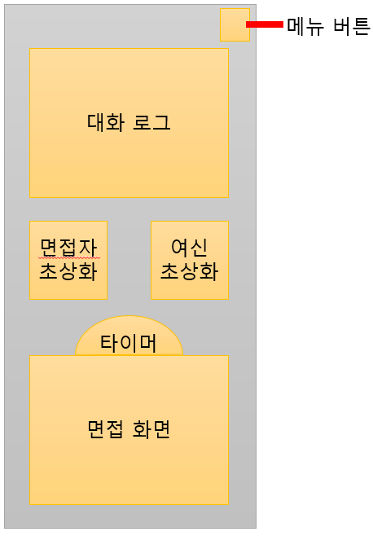
정의
메시지 로그는 우측 그림과 같이 UI바 위에 표시되며
NPC를 친 이후 발생하는 대화 메시지 혹은 시스템
메시지를 담는 메시지 박스를 담는 공간을 의미한다.

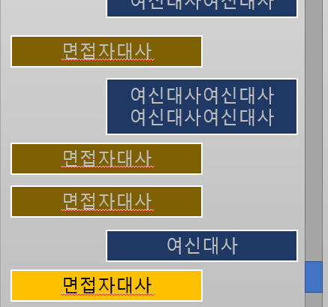
메시지
메시지는 우측 그림과 같이 대화 로그 내부에 표시되며
메시지 박스 안에 담겨서 표시되는 텍스트다.
나온 직후는 밝은 색으로, 유지 시간이 끝난 후에는
어두운 색으로 표시한다.

메시지 박스
메시지가 들어갈 이미지이며, 메시지 텍스트의 길이에 따라 유동적으로 크기가 변한다.
메시지 박스가 화면을 벗어날 경우 스크롤이 활성화되며, 휠 또는 스크롤을 이용해
이전 메시지를 확인할 수 있다.
나온 직후는 밝은 색으로, 유지 시간이 끝난 후에는 어두운 색으로 표시한다.

구성
 | 구분자 | 자료형 | 비고
아이디 | ID | int | 구분에 필요한 ID
텍스트 | Text | String | 출력될 주 텍스트
화자 | Speaker | String | 말하는 사람의 ID
유지 시간 | Time | float | 다음 메시지가 출력되기까지의 시간(초)
출력 속도 (글자 수) | Speed_Char | int | 텍스트가 출력될 속도.
출력 속도 (간격) | Speed_Time | float | 텍스트가 출력될 속도.

세부 구성
텍스트 | 출력 속도 (글자 수) | 출력 속도 (간격)
텍스트는 텍스트 박스 안에 들어갈 텍스트다.
텍스트가 출력되기 시작하면, 매 출력 간격마다 정해진 글자 수를 출력한다.
화자가 "Sys"일 경우 즉시 모든 글자를 출력한다.

화자
화자는 "NPC", "God", "Sys"의 세 가지 값 중 하나를 가진다.
"NPC"일 경우, 현재 면접 중인 NPC의 대사라는 것을 의미하며, 대화 로그 좌측에 표시한다.
"God"일 경우, 여신의 대사라는 것을 의미하며, 대화 로그 우측에 표시한다.
"Sys"일 경우, 시스템 메시지라는 것을 의미하며, 대화 로그 중앙에 표시한다.
단, "Sys"일 경우, 유지 시간이 종료되지 않은 "NPC"나 "God" 메시지가 있다면, 그 위에 표시한다(즉, 아래에서 두 번째 순서).

"NPC"일 경우, 해당 NPC의 텍스트 박스 색을 읽어와서 사용한다.
"God"나 "Sys"일 경우, 미리 지정된 값을 사용한다(대화 로그 UI 페이지에서 설명).

유지 시간
텍스트가 모두 출력되고 나면, 유지 시간 값(초)만큼 대기한다.
화자 값이 "Sys"일 경우 무시한다.

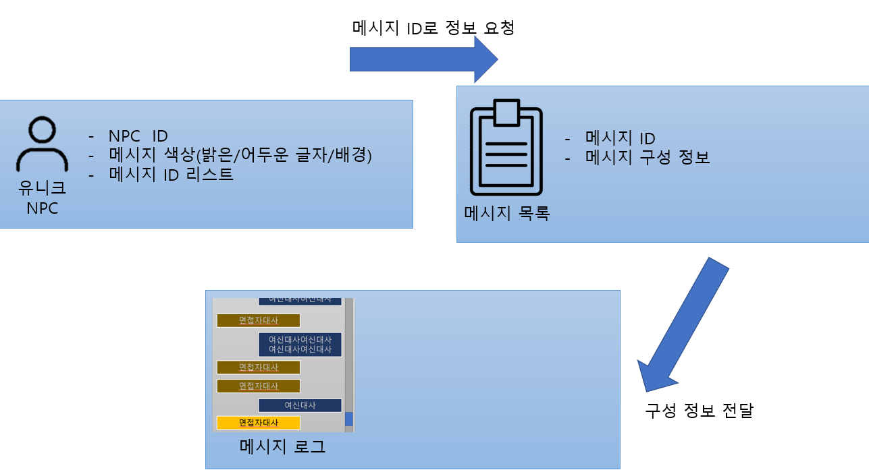
메시지 목록
메시지 목록은 우측 그림과 같이 메시지의 실제 출력될 String 및
출력에 필요한 관련 정보를 담고 있는 목록이다.

메시지 목록의 각 라인은 하나의 메시지를 출력하는 데 필요한 정보와
이를 찾기 위한 ID로 구성된다.
메시지를 출력하기 위해서는 ID를 통해 메시지 목록에서 해당 값을 찾고,
해당 라인에 적힌 값을 실제 출력에 사용한다.

실제 사용
고유 NPC의 경우, 각기 다른 연속된 대화를 출력해야 하기 때문에, NPC가 가진 메시지 ID 리스트에서 ID를 참조해 순서대로 메시지를 출력한다.
그러나 공용 NPC의 경우, 각 NPC의 구분 없이 몇 번째로 쳤느냐에 따라서만 대화가 달라지기 때문에, 스테이지 별로 미리 작성된 메시지 ID 리스트를 사용한다.
시스템 메시지의 경우 언제나 메시지가 한 번만 출력되기 때문에, ID 리스트를 사용하지 않고, ID를 통해 직접 메시지를 출력한다.

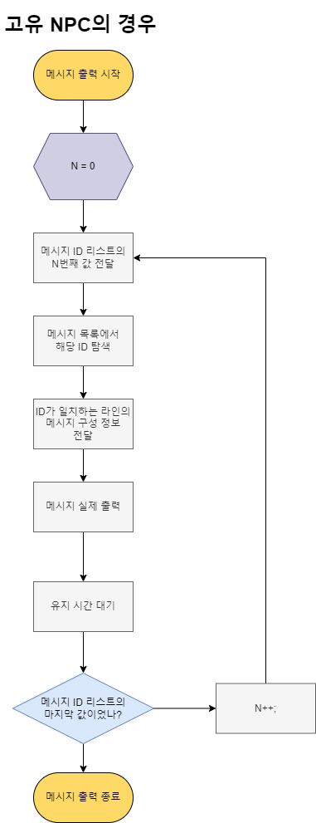
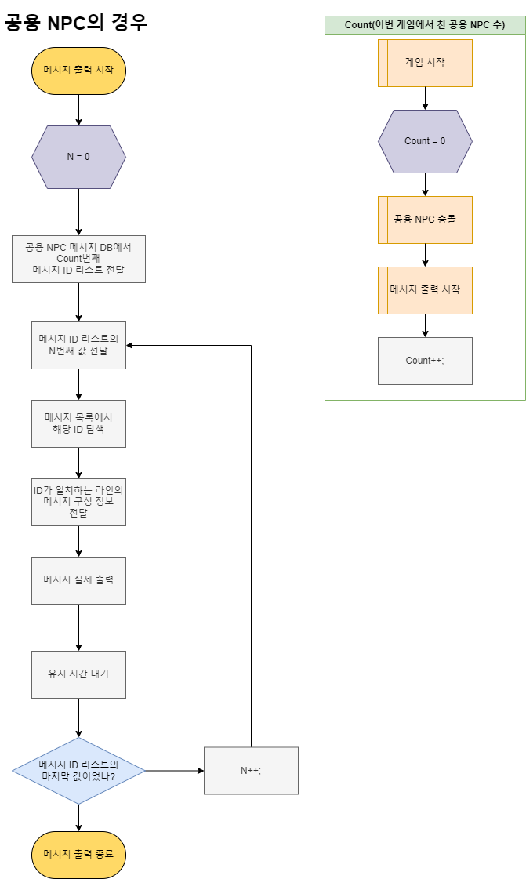
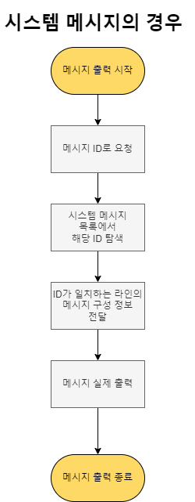

색상 정보
우측의 표시될 메시지는 항상 여신이 말하는 것이고, 시스템 메시지에는 종류 구분이 없다.
따라서 이 둘은 미리 입력된 색상 값을 사용한다.

좌측에 표시될 메시지의 경우, 현재 대화 중인 NPC의 정보를 읽어서, 공용 NPC라면 미리 입력된 색상 값을 사용한다.
고유 NPC라면, 해당 NPC가 가지고 있는 색상 값을 사용한다.

